Hoja1
2024-01-20

LA PAZ 28 - HAEDO 4460-2005
BUENOS AIRES luquearti@gmail.com

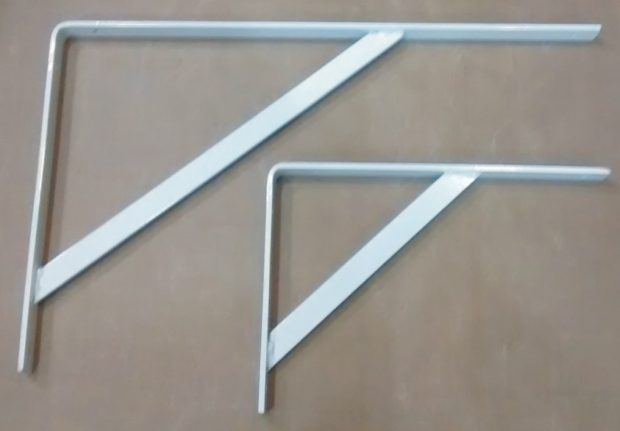
"Soportes MENSULAS"
"EXTRA REFORZADAS"

COLORES: BLANCO/NEGRO

COD. | DESCRIPCION | PRECIO
SMR-20 | Par Soporte MENSULA REFORZADA 20 | $ 1,515.94
SMR-30 | Par Soporte MENSULA REFORZADA 30 | $ 1,998.94
SMR-40 | Par Soporte MENSULA REFORZADA 40 | $ 2,529.19
SMR-50 | Par Soporte MENSULA REFORZADA 50 | $ 2,852.06

N

